Plan1
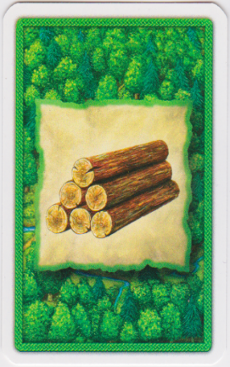
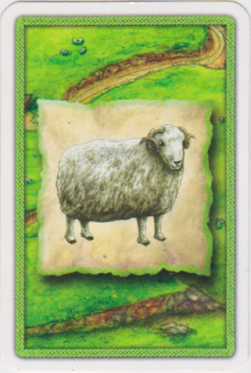
+1
+1
+1
+1
+1
Reset
Reset
Reset
Reset
Reset
Reset All
Trigo
Preda
Madera
Tijolo
Ovelha
Dado | Estrela |  |  | Dados da casa | Valor |  | Recursos
2 | 1 |  | 1° | 2 | 1 |  | Madeira |  | Tijolo |  | Trigo |  | Ovelha |  | Pedra
3 | 2 |  | 2° | 3 | 2 |  | Dados | Valor | Dados | Valor | Dados | Valor | Dados | Valor | Dados | Valor
4 | 3 |  | 3° | 2 | 1 |  | 9 | 4 | 6 | 5 | 4 | 3 | 2 | 1 | 10 | 3
5 | 4 |  |  |  | 4 | Total | 3 | 2 | 10 | 3 | 6 | 5 | 4 | 3 | 8 | 5
6 | 5 |  |  |  |  |  | 11 | 2 | 5 | 4 | 12 | 1 | 5 | 4 | 3 | 2
8 | 5 |  |  | Dados da casa | Valor |  | 8 | 5 |  |  | 9 | 4 | 11 | 2
9 | 4 |  | 1° | 2 | 1 |  |  | 13 |  | 12 |  | 13 |  | 10 |  | 10
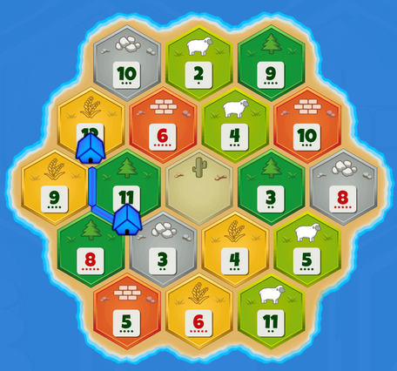
10 | 3 |  | 2° | 3 | 2
11 | 2 |  | 3° | 0 | 0
12 | 1 |  |  |  | 3 | Total
0 | 0

 | Knight | VP | Estrada | Recursos | Monopólio
Jogadas | 0 | 0 | 0 | 0 | 0
Restantes | 14 | 5 | 2 | 2 | 2

